1
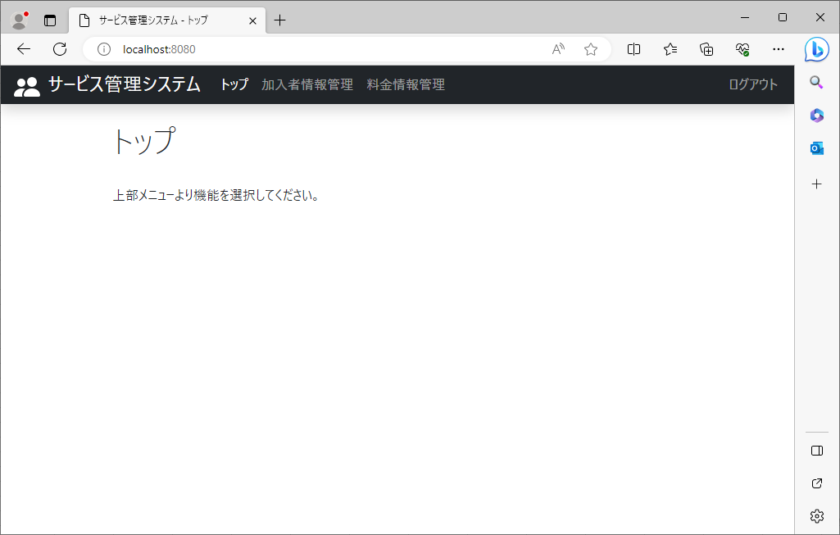
2023-08-25

 | ①ログイン画面(KAP900V000)でログインする | ②ログイン画面(KAP900V000)でパスワードを入力し、ログイン

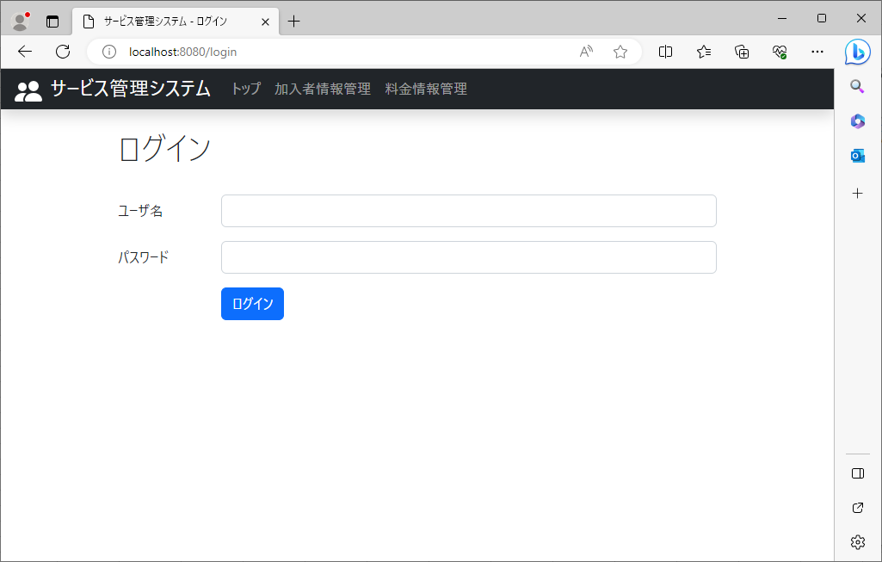
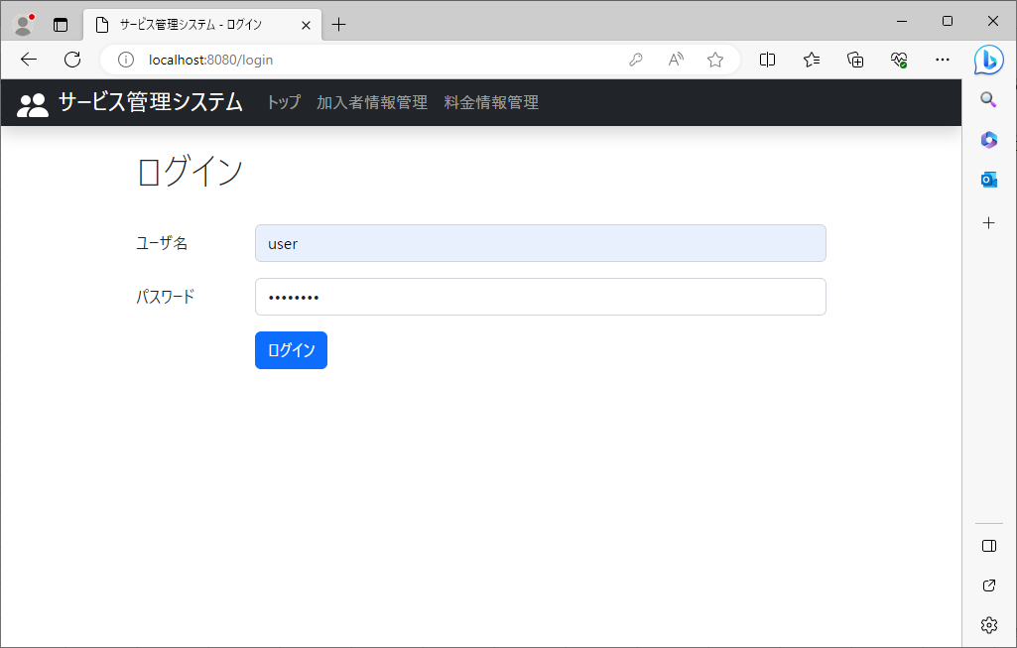

 | ③トップ画面(KA000V000)が表示

2～4
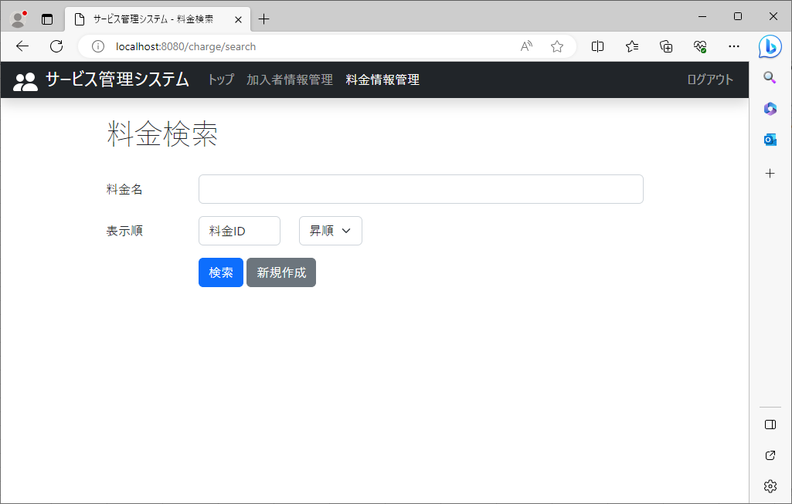
2023-08-25

 | ①トップ画面(KA000V000) | ②加入者情報管理をクリックすると、加入者検索画面(KA010V000)が表示

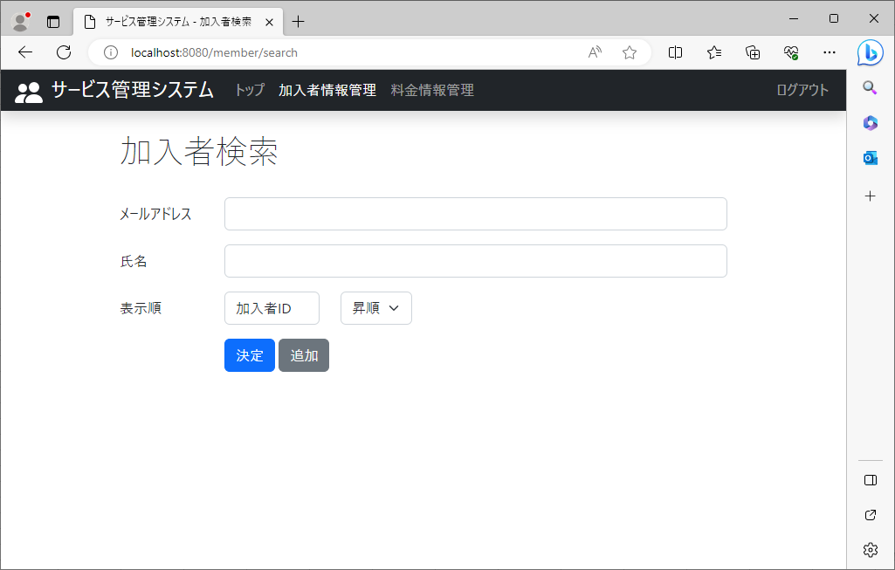

 | ③料金情報管理をクリックすると、料金検索画面(KA020V000)が表示 | ④ログアウトをクリックすると、ログイン画面(KAP900V000)が表示

5～9
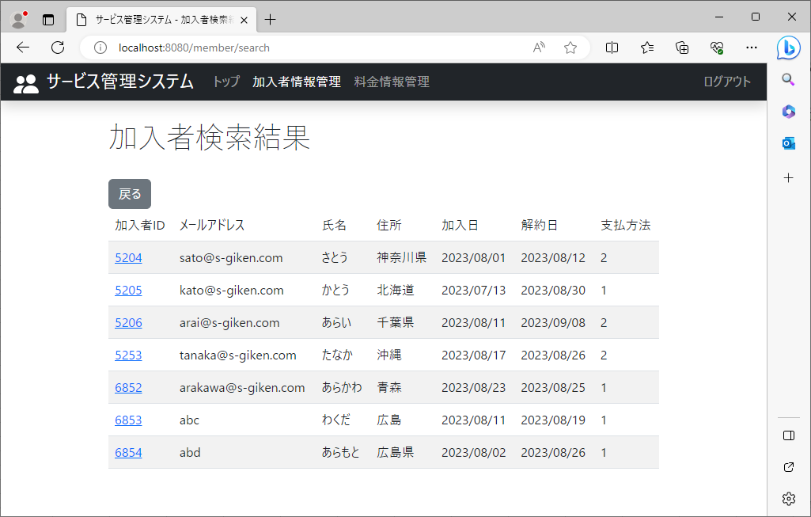
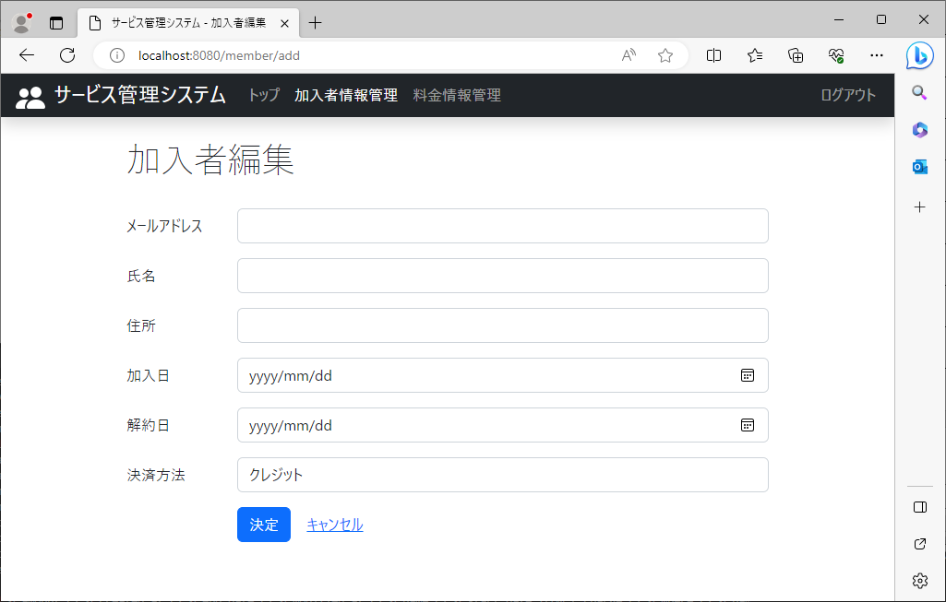
2023-08-25

 | ①加入者検索画面(KA010V000) | ②トップをクリックすると、トップ画面(KA000V000)が表示 | ③料金情報管理をクリックすると、料金検索画面(KA020V000) が表示 | ④ログアウトをクリックすると、ログイン画面(KAP900V000)が表示

 | ⑤決定をクリックすると、加入者検索結果画面(KA010V010)が表示 | ⑥追加をクリックすると、加入者編集画面(KA010V020)が表示

10～15
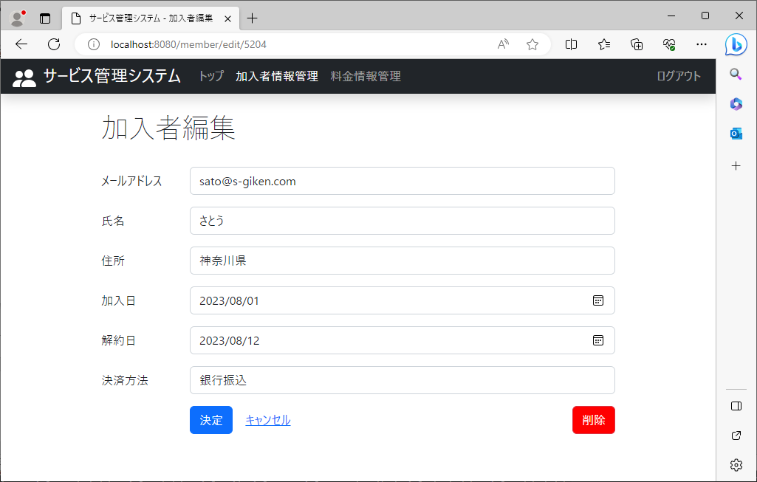
2023-08-25

 | ①加入者検索結果画面(KA010V010) | ②トップをクリックすると、トップ画面(KA000V000)が表示 | ③加入者情報管理をクリックすると、加入者検索画面(KA010V000) | ④料金情報管理をクリックすると、料金検索画面(KA020V000)が表示

 | ⑤ログアウトをクリックすると、ログイン画面(KAP900V000)が表示 | ⑥戻るをクリックすると、加入者検索画面(KA010V000)が表示 | ⑥IDをクリックすると、加入者編集画面(KA010V020)が表示

16～22
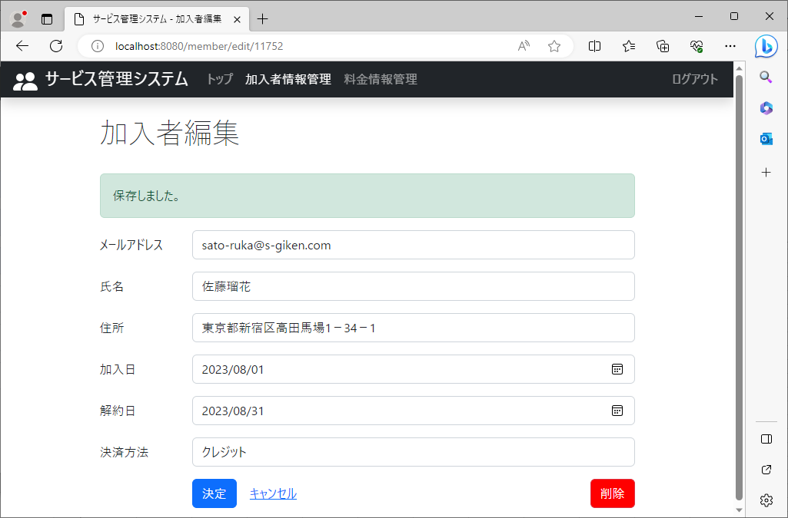
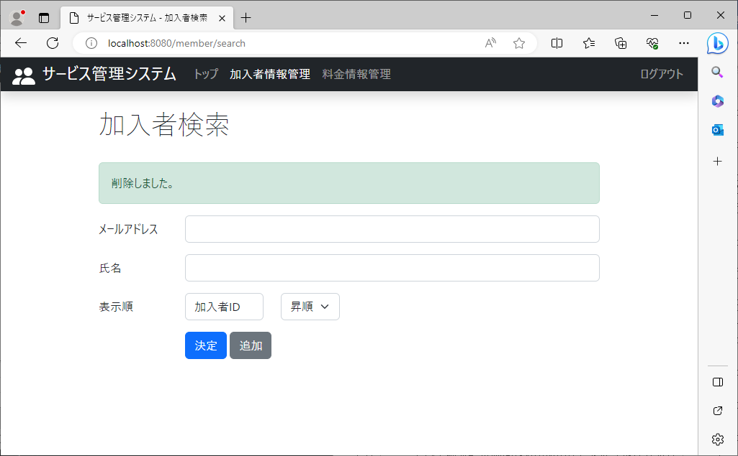
2023-08-25

 | ①加入者編集画面(KA010V020) | ②トップをクリックすると、トップ画面(KA000V000)が表示 | ③加入者情報管理をクリックすると、加入者検索画面(KA010V000) | ④料金情報管理をクリックすると、料金検索画面(KA020V000)が表示

 | ⑤ログアウトをクリックすると、ログイン画面(KAP900V000)が表示 | ⑥データを入力し決定をクリックすると、加入者編集画面(KA010V020)が表示 | ⑦キャンセルをクリックすると、加入者検索画面(KA010V000)が表示

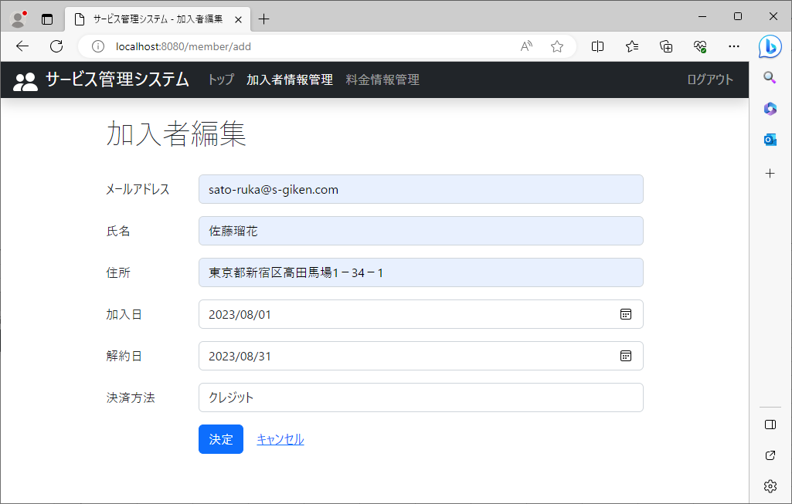

 |  |  | ⑧削除をクリックすると、加入者検索画面(KA010V000)が表示されていること。

23～27
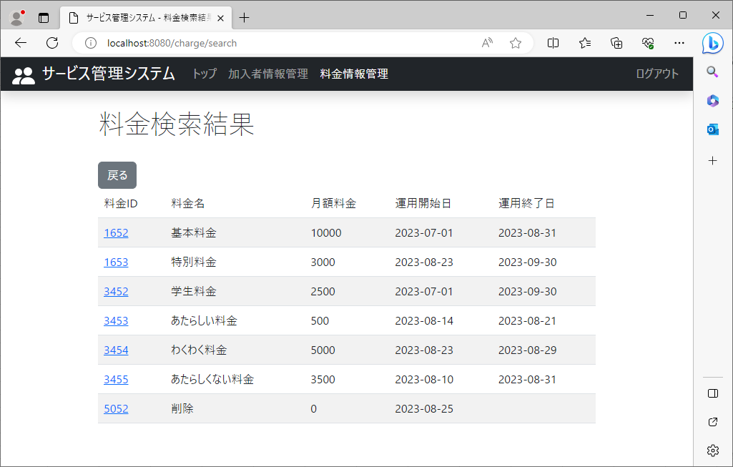
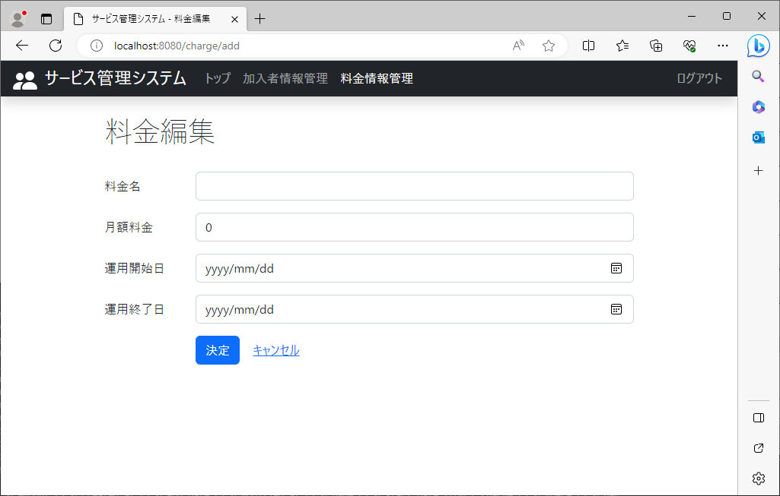
2023-08-25

 | ①料金検索画面(KA020V000) | ②トップをクリックすると、トップ画面(KA000V000)が表示 | ③加入者情報管理をクリックすると、加入者検索画面(KA010V000) | ④ログアウトをクリックすると、ログイン画面(KAP900V000)が表示

 | ⑤検索をクリックすると、料金検索結果画面(KA020V010)が表示 | ⑥新規作成をクリックすると、料金編集画面(KA030V020)が表示

28～33
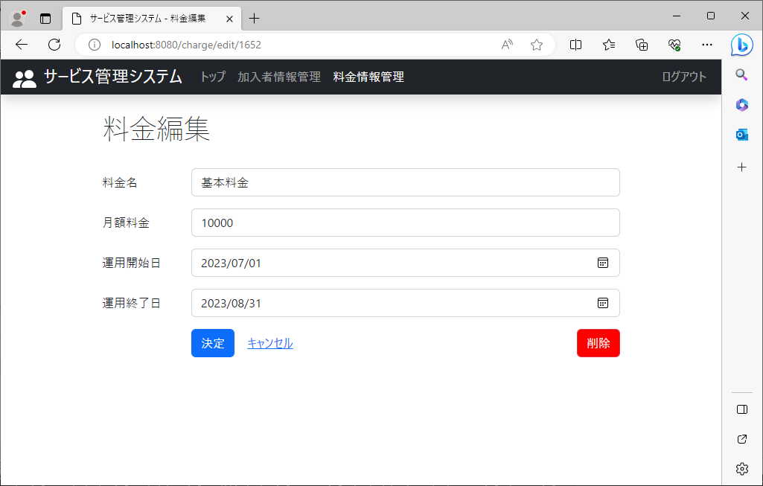
2023-08-25

 | ①料金検索結果画面(KA020V010) | ②トップをクリックすると、トップ画面(KA000V000)が表示 | ③加入者情報管理をクリックすると、加入者検索画面(KA010V000) | ④料金情報管理をクリックすると、料金検索画面(KA020V000)が表示

 | ⑤ログアウトをクリックすると、ログイン画面(KAP900V000)が表示 | ⑥戻るをクリックすると、料金検索画面(KA020V000)が表示 | ⑥IDをクリックすると、料金編集画面(KA030V020)が表示

34～40
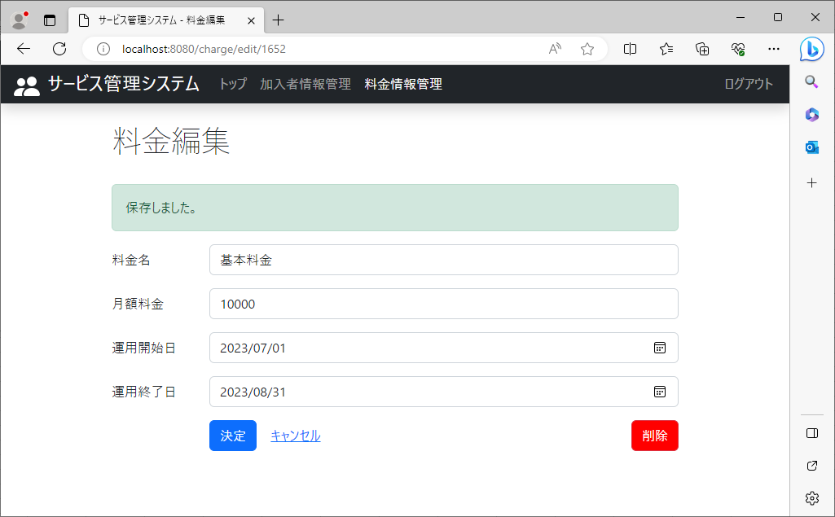
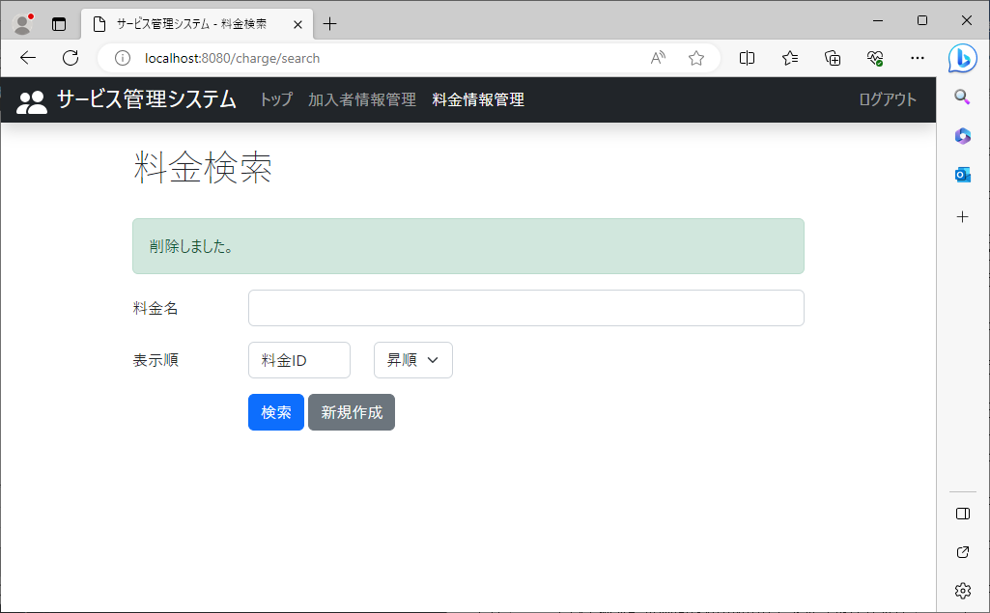
2023-08-25

 | ①料金編集画面(KA030V020) | ②トップをクリックすると、トップ画面(KA000V000)が表示 | ③加入者情報管理をクリックすると、加入者検索画面(KA010V000) | ④料金情報管理をクリックすると、料金検索画面(KA020V000)が表示

 | ⑤ログアウトをクリックすると、ログイン画面(KAP900V000)が表示 | ⑥データを入力し決定をクリックすると、料金編集画面(KA030V020)が表示 | ⑦キャンセルをクリックすると、料金検索画面(KA020V000)が表示

 |  |  | ⑧削除をクリックすると、料金検索画面(KA020V000)が表示されていること。

